결과보고서(문제해결)
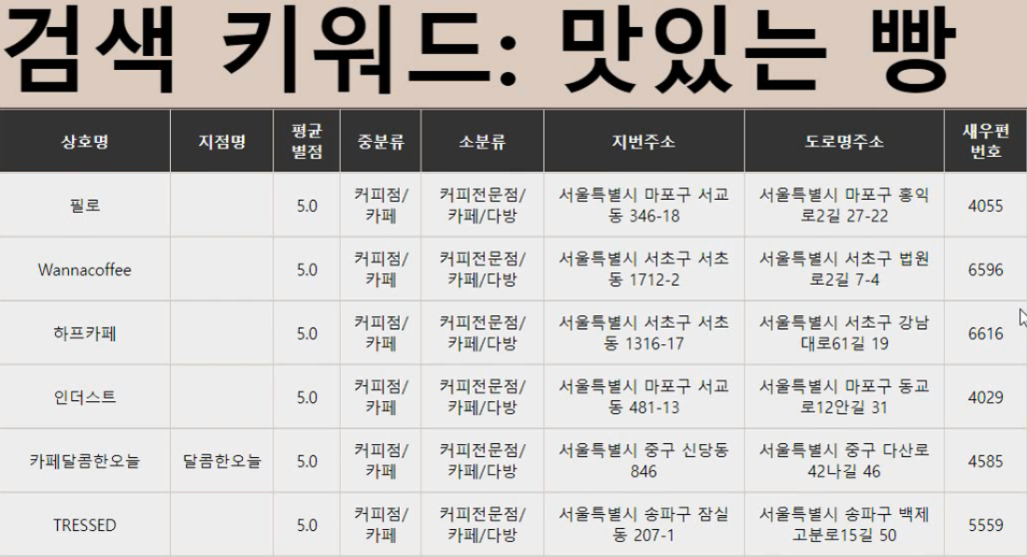 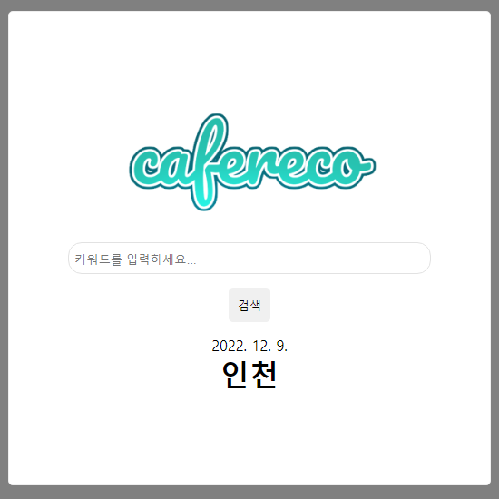 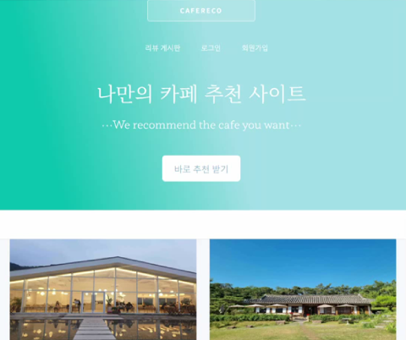 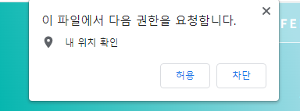 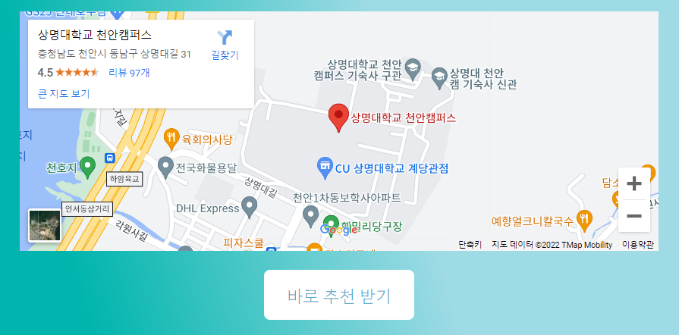
아래 표를 참고하여 "성과물 유형"은 R, P, SS 중 하나로 작성
"성과 사례"의 경우 아래 표의 예시를 참고하여 작성
캡스톤디자인 결과보고서Ⅰ(문제해결프로젝트)
학년도 | 2022 | 학기 | 2
단과대학명 | 공과대 | 학부(과) | 소프트웨어학과
교과목명 | 소프트웨어캡스톤디자인Ⅱ | 분반 | 1 | 담당교수 | 배동성
과제명 | 카페 추천 웹사이트 | 팀명 | 카페레코
 |  | 성과물 유형 | R | 성과 사례 | 논문
팀장 성명 | 이찬호 | 팀원 성명 | 최명혜
과제 목적 | 카페는 남녀노소 가리지 않고 누구에게나 친숙한 장소이며 높은 수요를 가지고 있다. 그에 맞춰 현재 전국에는 카페가 10만 개 이상 존재하는 상황이다. 다양한 개성과 특징을 가진 카페들이 늘어나는 현대에 사용자가 가고 싶은, 원하는 취향의 카페를 찾기 쉽게 돕는 사이트가 있다면 편리하고 실용성이 있으리라 생각했기 때문에 이를 구현하고자 한다. 사람들이 방문하고 남긴 리뷰를 읽어보는 것만으로 그 장소의 환경과 분위기 등 많은 것을 쉽게 연상시킬 수 있기 때문에 이를 크롤링을 통해 자동으로 수집하고 자연어 처리를 통하여 유의미한 내용들을 구분해 사용한다.
과제 내용 및 결과 | Pycharm과 Google Colab으로, Python 환경에서 웹 애플리케이션 자동화와 테스트 포터블 프레임워크 Selenium과 웹드라이버를 사용해 크롤링을 진행하였다. 크롤링에 사용할 데이터는 소상공인시장진흥공단 상권 정보의 데이터를 사용해 불러와서 사용하였다. 자연어 처리 과정은 Google Colab에서 Python을 이용해 진행되었다. 추출된 리뷰 텍스트들을 Konply의 한국어 처리 패키지 Okt를 통해 내용을 정제해 문장에서 한글 단어만 남겼다. 패키지만으론 100% 온전하게 걸러내지 못하기 때문에 그 외의 사용이 어려운 단어들을 불용어로 선정해 추가로 제거하였다. 이후 남아있는 단어들에 벡터값을 부여한다. Word2Vec 알고리즘의 구현을 위해 Gensim 라이브러리를 사용했다. 크롤링한 정보들에 자연어 처리를 거쳐 벡터값을 담은 CSV 파일을 Mysql과 Phpmyinfo를 이용해 등재한다. 크로스 플랫폼 웹서버 Xampp를 이용해 Mysql과 Apache를 연동했다. 프론트엔드에서 사용할 수 있도록 PHP에서 서버 이름, 사용자 이름, 패스워드, DB 이름 등을 입력해 연동한다. 테이블 형태로 저장돼있는 DB를 불러오기 위해 해당하는 이름에 맞는 열을 불러와서 html에 호출하고 마찬가지로 테이블 형태로 구현했다. Pyscript를 이용해 html에서도 Python의 코드를 이용해 사용자가 입력한 키워드를 벡터값으로 변환한다. 변환된 값은 DB에 담은 값을 검색하는 데 이용한다. 웹사이트에 접속하면 가장 먼저 보이는 메인 페이지에서 페이지로 넘어갔을 때 사용자의 위치 정보 수집을 허용하면 구글 API를 따로 받아와서 사용자의 위치 정보를 구글 지도에 표시하고, 이 정보는 검색에 앞서 사용자의 위치에 맞는 곳을 검색하는 데 사용한다. 마지막으로 사용자가 원하는 키워드를 입력할 수 있는 검색 페이지를 표시해준다. 이 페이지에서는 사용자가 입력한 키워드에 대한 카페의 정보 결과 또한 출력된다.
활용방안 및 기대효과 | UI 사용 시나리오는 다음과 같다. 사람들은 평균 별점이 높거나 리뷰 수가 많은 곳을 무심코 찾아가게 되는 경우가 많기 때문에 여행이나 출장 등으로 낯선 장소에 왔을 때 쉽고 간단하게 자신이 원하는 종류나 테마의 카페를 찾고자 카페레코에 접속해 키워드를 입력하고 그에 걸맞는 카페의 정보들을 확인할 수 있다. 제작 과정이 명확하고 확실한 프로세스를 거치기 때문에 앞선 과정들은 카페가 아닌 다른 주제를 크롤링하고 같은 방식으로 자연어 처리를 거치면 다양한 종류의 추천 사이트를 만들 수 있다.

성과
위와 같이 캡스톤디자인 결과보고서를 제출합니다. 2022년 12 월 9 일 팀장(학생) : 이찬호(인) 담당교수 : 배동성 (인)

그림4. 실제 검색 결과 화면
그림3. 프론트엔드 검색 페이지
그림1. 프론트엔드 메인 화면
그림2. Google API 사용 위치 불러오기
캡스톤디자인 결과보고서Ⅱ
[사진] 과제 결과물 사진 부착

결과보고서(산학연계)
아래 표를 참고하여 "성과물 유형"은 R, P, SS 중 하나로 작성
"성과 사례"의 경우 아래 표의 예시를 참고하여 작성
캡스톤디자인 결과보고서Ⅰ(산학연계프로젝트)
학년도 | 2022 | 학기 | 2
단과대학명 |  | 학부(과)
교과목명 |  | 분반 |  | 담당교수
과제명 |  | 팀명
 |  | 성과물 유형 | P | 성과 사례 | 시제품
팀장 성명 |  | 팀원 성명
과제 목적 | 글씨 크기: 10pt 줄 바꾸는 방법 : Alt+Enter
과제 내용 및 결과 | 글씨 크기: 10pt 줄 바꾸는 방법 : Alt+Enter
활용방안 및 기대효과 | 글씨 크기: 10pt 줄 바꾸는 방법 : Alt+Enter

산학연계 활동 결과 보고 | 산학연계 한 산업체(담당자)와 특강/자문/회의 등 구체적인 산학연계 활동 내역 기재
성과 | 외부 공모전 참가/수상 내역 기입
위와 같이 캡스톤디자인 결과보고서를 제출합니다. 2022년 월 일 팀장(학생) : (인) 담당교수 : (인)

캡스톤디자인 결과보고서Ⅱ
[사진] 과제 결과물 사진 부착
(작품 및 활동사진 부착) ※ 그림사진 제목 필수
[사진2] 산학연계활동 사진 부착
(특강 및 자문 활동사진 부착) ※ 그림사진 제목 필수

결과보고서(지역사회연계)
아래 표를 참고하여 "성과물 유형"은 R, P, SS 중 하나로 작성
"성과 사례"의 경우 아래 표의 예시를 참고하여 작성
캡스톤디자인 결과보고서Ⅰ(지역사회연계프로젝트)
학년도 | 2022 | 학기 | 2
단과대학명 |  | 학부(과)
교과목명 |  | 분반 |  | 담당교수
과제명 |  | 팀명
 |  | 성과물 유형 | SS | 성과 사례 | 도시재생사업
팀장 성명 |  | 팀원 성명
과제 목적 | 글씨 크기: 10pt 줄 바꾸는 방법 : Alt+Enter
과제 내용 및 결과 | 글씨 크기: 10pt 줄 바꾸는 방법 : Alt+Enter
활용방안 및 기대효과 | 글씨 크기: 10pt 줄 바꾸는 방법 : Alt+Enter

지역연계 활동 결과 보고 | 특강/자문/회의 등 구체적인 지역연계 활동 내역 기재
성과 | 외부 공모전 참가/수상 내역 기입
위와 같이 캡스톤디자인 결과보고서를 제출합니다. 2022년 월 일 팀장(학생) : (인) 담당교수 : (인)

캡스톤디자인 결과보고서Ⅱ
[사진] 과제 결과물 사진 부착
(작품 및 활동사진 부착) ※ 그림사진 제목 필수
[사진2] 지역연계활동 사진 부착
(특강 및 자문 활동사진 부착) ※ 그림사진 제목 필수

